老师
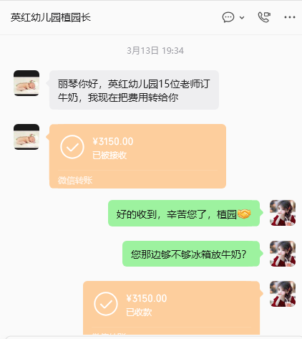
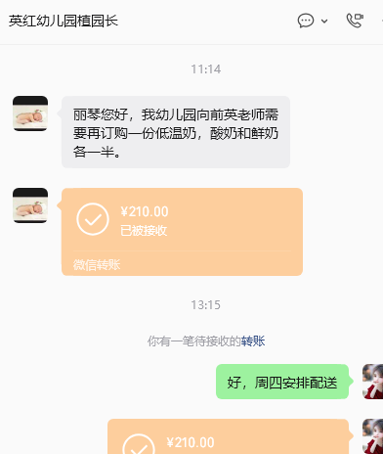
2026春季英红镇英红幼儿园教职工巴氏鲜奶补贴订购申请表（20份起送，特殊申请除外
本学期2月15日前订购一份赠送1本笔记本+1支花梨木圆珠笔
序号 | 职工姓名 | 联系电话 | 订购种类（打√） |  | 订购份数（100盒/210元） |  | 备注
 |  |  | 鲜奶（ ） 保质期7天 | 乳酸（ ） 保质期15天 | 市场原价 （3.5元/盒） | 职工优惠价6折购 （2.1元/盒） | 如果二个打√就各50支
1 | 植灶娣 | 13380715180 | ✓ | ✓ | 350 | 210
2 | 林郁贞 | 13318711155 | ✓ | ✓ | 350 | 210
3 | 涂观妹 | 15107639015 | ✓ |  | 350 | 210
4 | 涂观妹 | 15107639015 |  | ✓ | 350 | 210
5 | 梁东林 | 13553993751 |  | √ | 350 | 210
6 | 郭大菊 | 18218219950 |  | √ | 350 | 210
7 | 叶佳丽 | 13590341562 | ✓ | ✓ | 350 | 210
8 | 马仲梅 | 17388600598 |  | √ | 350 | 210
9 | 李萍 | 15767339863 | √ | √ | 350 | 210
10 | 郑珊 | 18219415872 | √ | √ | 350 | 210
11 | 范秋燕 | 13610520907 | √ | √ | 350 | 210
12 | 梁东林 | 13553993751 |  | √ | 350 | 210
13 | 叶佳丽 | 13590341562 |  | √ | 350 | 210
14 | 马仲梅 | 17388600598 | 20 | 80 | 350 | 210
15 | 向前英1 | 17880273878 | √ | √ | 350 | 210
16 | 向前英2 | 17880273878 | √ | √ | 350 | 210
17 |  |  |  |  | 350 | 210
18 |  |  |  |  | 350 | 210
19 |  |  |  |  | 350 | 210
20 |  |  |  |  | 350 | 210
21 |  |  |  |  | 350 | 210
22 |  |  |  |  | 350 | 210
23 |  |  |  |  | 350 | 210
24 |  |  |  |  | 350 | 210
31 |  |  |  |  | 350 | 210
32 |  |  |  |  | 350 | 210
33 |  |  |  |  | 350 | 210
34 |  |  |  |  | 350 | 210
35 |  |  |  |  | 350 | 210
36 |  |  |  |  | 350 | 210
37 |  |  |  |  | 350 | 210
38 |  |  |  |  | 350 | 210
39 |  |  |  |  | 350 | 210
40 |  |  |  |  | 350 | 210
41 |  |  |  |  | 350 | 210
42 |  |  |  |  | 350 | 210
43 |  |  |  |  | 350 | 210
44 |  |  |  |  | 350 | 210
45 |  |  |  |  | 350 | 210

